Rejser i alt
Rejser i alt på Rejsekort 2022
 | Total
52 01-jan | 171710
52 02-jan | 166366
52 26-dec | 199222
52 27-dec | 360314
52 28-dec | 373868
52 29-dec | 388508
52 30-dec | 400229
52 31-dec | 281685
1 03-jan | 341459
1 04-jan | 354373
1 05-jan | 418462
1 06-jan | 435628
1 07-jan | 449047
1 08-jan | 260018
1 09-jan | 184290
2 10-jan | 433814
2 11-jan | 436724
2 12-jan | 436324
2 13-jan | 437704
2 14-jan | 459705
2 15-jan | 269652
2 16-jan | 189727
3 17-jan | 446416
3 18-jan | 435752
3 19-jan | 441549
3 20-jan | 462594
3 21-jan | 468772
3 22-jan | 286799
3 23-jan | 195100
4 24-jan | 419286
4 25-jan | 436218
4 26-jan | 446862
4 27-jan | 477657
4 28-jan | 494565
4 29-jan | 278375
4 30-jan | 214171
5 31-jan | 474896
5 01-feb | 524088
5 02-feb | 524770
5 03-feb | 534788
5 04-feb | 573064
5 05-feb | 374095
5 06-feb | 246496
6 07-feb | 506757
6 08-feb | 522403
6 09-feb | 525317
6 10-feb | 523220
6 11-feb | 557086
6 12-feb | 350864
6 13-feb | 243641
...
Rejser i alt på Rejsekort, 2022
 | Rejser
01-jan | 171,710
02-jan | 166,366
03-jan | 341,459
04-jan | 354,373
05-jan | 418,462
06-jan | 435,628
07-jan | 449,047
08-jan | 260,018
09-jan | 184,290
10-jan | 433,814
11-jan | 436,724
12-jan | 436,324
13-jan | 437,704
14-jan | 459,705
15-jan | 269,652
16-jan | 189,727
17-jan | 446,416
18-jan | 435,752
19-jan | 441,549
20-jan | 462,594
21-jan | 468,772
22-jan | 286,799
23-jan | 195,100
24-jan | 419,286
25-jan | 436,218
26-jan | 446,862
27-jan | 477,657
28-jan | 494,565
29-jan | 278,375
30-jan | 214,171
31-jan | 474,896
01-feb | 524,088
02-feb | 524,770
03-feb | 534,788
04-feb | 573,064
05-feb | 374,095
06-feb | 246,496
07-feb | 506,757
08-feb | 522,403
09-feb | 525,317
10-feb | 523,220
11-feb | 557,086
12-feb | 350,864
13-feb | 243,641
14-feb | 432,184
15-feb | 441,414
16-feb | 445,000
17-feb | 457,976
18-feb | 465,877
19-feb | 337,091
...

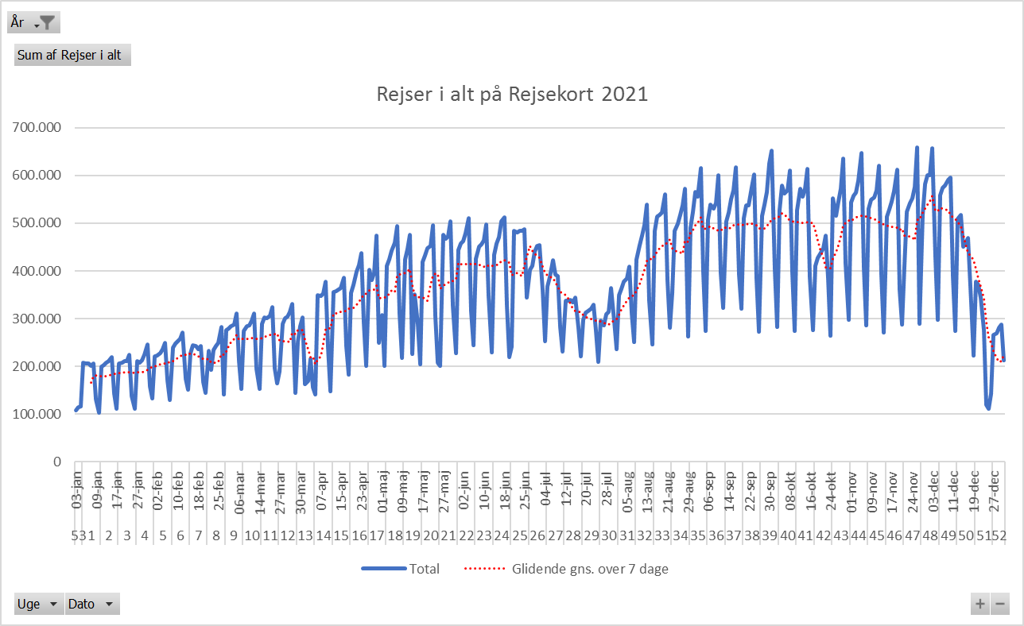

Antal Rejsekortrejser 2020
 | Total
1 01-jan | 254635
1 02-jan | 423415
1 03-jan | 497209
1 04-jan | 355660
1 05-jan | 253089
2 06-jan | 576218
2 07-jan | 590528
2 08-jan | 599473
2 09-jan | 624729
2 10-jan | 679161
2 11-jan | 394491
2 12-jan | 263162
3 13-jan | 574229
3 14-jan | 608461
3 15-jan | 606245
3 16-jan | 611689
3 17-jan | 646023
3 18-jan | 377977
3 19-jan | 274783
4 20-jan | 576718
4 21-jan | 593358
4 22-jan | 596091
4 23-jan | 609614
4 24-jan | 653550
4 25-jan | 372700
4 26-jan | 261104
5 01-feb | 428166
5 02-feb | 307741
5 27-jan | 580167
5 28-jan | 612935
5 29-jan | 603643
5 30-jan | 639391
5 31-jan | 703347
6 03-feb | 610827
6 04-feb | 637231
6 05-feb | 636840
6 06-feb | 640261
6 07-feb | 673356
6 08-feb | 408927
6 09-feb | 269535
7 10-feb | 523754
7 11-feb | 537062
7 12-feb | 535566
7 13-feb | 536613
7 14-feb | 574564
7 15-feb | 385573
7 16-feb | 278759
8 17-feb | 592989
8 18-feb | 603962
8 19-feb | 623118
...

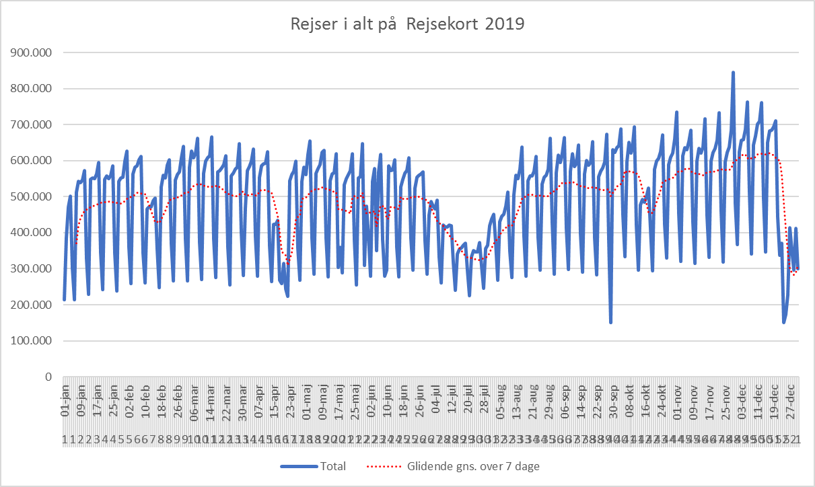

Åbning af Cityring

 | Rejser
01-jan | 171,710
02-jan | 166,366
03-jan | 341,459
04-jan | 354,373
05-jan | 418,462
06-jan | 435,628
07-jan | 449,047
08-jan | 260,018
09-jan | 184,290
10-jan | 433,814
11-jan | 436,724
12-jan | 436,324
13-jan | 437,704
14-jan | 459,705
15-jan | 269,652
16-jan | 189,727
17-jan | 446,416
18-jan | 435,752
19-jan | 441,549
20-jan | 462,594
21-jan | 468,772
22-jan | 286,799
23-jan | 195,100
24-jan | 419,286
25-jan | 436,218
26-jan | 446,862
27-jan | 477,657
28-jan | 494,565
29-jan | 278,375
30-jan | 214,171
31-jan | 474,896
01-feb | 524,088
02-feb | 524,770
03-feb | 534,788
04-feb | 573,064
05-feb | 374,095
06-feb | 246,496
07-feb | 506,757
08-feb | 522,403
09-feb | 525,317
10-feb | 523,220
11-feb | 557,086
12-feb | 350,864
13-feb | 243,641
14-feb | 432,184
15-feb | 441,414
16-feb | 445,000
17-feb | 457,976
18-feb | 465,877
19-feb | 337,091
...

Eftermiddag, korr. rejseakt.
Rejseaktivitet 2022 korrigeret med 2019 data, eftermiddagsmyldretid
 | Sum af DSB Vest rejser | Sum af DSB Øst rejser | Sum af DSB ØstVest rejser | Sum af Movia rejser | Sum af S-tog rejser | Sum af Metro rejser | Sum af Arriva rejser | Sum af Sydtrafik rejser | Sum af Midttrafik rejser | Sum af NT rejser | Sum af Fynbus rejser | Sum af Rejser i alt indekseret
2022 44 01-nov | -0.39563862928 | -0.053163211058 | -0.52865697177 | -0.094340660852 | -0.019109739974 | 0.093669609079 | 0.10510307536 | -0.27745922528 | 0.040728831726 | -0.031163608947 | -0.17238613067 | -0.045258510633
2022 44 02-nov | -0.33572052402 | -0.049187776894 | -0.34502923977 | -0.09251315257 | 0.0029578077425 | 0.17880987642 | 0.12947853849 | -0.2641854021 | 0.023475609756 | -0.055132715062 | -0.17139824887 | -0.029213596138
2022 44 03-nov | -0.32595845296 | -0.10334394074 | -0.31355181577 | -0.11263442634 | -0.051457891361 | 0.014195756632 | 0.11975268467 | -0.26831377393 | -0.014892068882 | -0.072936660269 | -0.1436019795 | -0.07236936823
2022 44 04-nov | -0.35859030837 | -0.11672273371 | -0.38577154309 | -0.11196991853 | -0.058875420158 | 0.064246083871 | 0.06570268899 | -0.28815673613 | -0.061139896373 | -0.15529411765 | -0.10051925149 | -0.073534528655
2022 44 05-nov | -0.26205787781 | 0.11122229064 | -0.41176470588 | -0.0062233944105 | 0.17668235234 | 0.067464829554 | 0.3291347207 | -0.065051020408 | 0.0618333032 | -0.096391339214 | 0.35763321347 | 0.084168498168
2022 44 06-nov | -0.2221881704 | -0.068382873319 | -0.28376327769 | -0.077963430013 | -0.030218700891 | 0.1107012214 | 0.21098626717 | -0.21298701299 | 0.0042406573019 | -0.096646072374 | 0.2806401249 | -0.0092079094317
2022 45 07-nov | -0.34820631804 | -0.093379748382 | -0.35218508997 | -0.13411518495 | -0.063765696451 | -0.0052316156605 | 0.14503263234 | -0.23149352661 | -0.063411390301 | -0.083119823631 | -0.14411889597 | -0.087453502968
2022 45 08-nov | -0.28981399469 | -0.069205759405 | -0.22222222222 | -0.14115474772 | -0.053101771209 | -0.037403690071 | 0.13669590643 | -0.22889026658 | 0.025299985543 | -0.076255572065 | -0.17214180463 | -0.085474805597
2022 45 09-nov | -0.29428914423 | -0.078064368866 | -0.25996015936 | -0.12464313349 | -0.063576433231 | 0.017380902118 | 0.15581717452 | -0.23906471713 | 0.049946762172 | -0.054108831839 | -0.12846235795 | -0.06993312271
2022 45 10-nov | -0.29633333333 | -0.027373823781 | -0.36037441498 | -0.14291585328 | -0.035141873442 | -0.056516150433 | 0.13886045718 | -0.25126424176 | 0.019801980198 | -0.041867760618 | -0.13225347099 | -0.0735662699
2022 45 11-nov | -0.33633310947 | -0.10091617667 | -0.3592750533 | -0.12106983815 | -0.059417130863 | 0.028476794442 | 0.12531681217 | -0.27115065601 | -0.020565552699 | -0.11213517665 | -0.10429082241 | -0.076611353712
2022 45 12-nov | -0.27313120753 | 0.0093226073228 | 0.096846846847 | -0.021381932984 | -0.012249228395 | -0.027433467007 | 0.27751695357 | -0.1825 | 0.071278625954 | -0.14912 | 0.23263572945 | 0.0047014574518
2022 45 13-nov | -0.3519404572 | -0.034884805522 | -0.25690184049 | -0.084537340268 | -0.09173816333 | -0.034999040246 | 0.093247588424 | -0.13136416634 | 0.047536303835 | -0.11897959184 | 0.12495351432 | -0.043140755691
2022 46 14-nov | -0.32515337423 | -0.082804509888 | -0.26130653266 | -0.1254779284 | -0.058803956003 | 0.022071476669 | 0.12134189864 | -0.25607660201 | 0.01719415703 | -0.045448931703 | -0.15792159197 | -0.076821434094
2022 46 15-nov | -0.28757331378 | -0.083689499827 | -0.21891604676 | -0.15172833302 | -0.063405671497 | -0.025201635936 | 0.2323943662 | -0.23769713091 | -0.00082516260557 | -0.052137643379 | -0.14299474606 | -0.087587306578
2022 46 16-nov | -0.32511881711 | -0.085709298266 | -0.22198731501 | -0.089954738904 | -0.0018440370226 | 0.16077537058 | 0.094080338266 | -0.25527295285 | 0.038631454938 | -0.055520584162 | -0.13196105227 | -0.034302431889
2022 46 17-nov | -0.35367080121 | -0.084984884112 | -0.46017014695 | -0.070998585954 | 0.0028735632184 | 0.20545170977 | 0.094986807388 | -0.26629296538 | 0.074054342035 | -0.038571784646 | -0.1096807415 | -0.016158951131
2022 46 18-nov | -0.30592469546 | -0.13138524299 | -0.31015228426 | -0.092990573667 | -0.065984528616 | 0.024775923632 | 0.12597787969 | -0.23591576657 | 0.0098875351453 | -0.070012140834 | -0.066666666667 | -0.059544784896
2022 46 19-nov | -0.21133144476 | -0.030066470861 | -0.26556016598 | -0.045591498307 | 0.071696745294 | -0.046089812907 | 0.30717863105 | -0.16050616051 | 0.069778496055 | -0.055207831809 | 0.37192790825 | 0.0066238933295
2022 46 20-nov | -0.34016510105 | -0.15665198238 | -0.29794762916 | -0.051114356467 | -0.056719781104 | -0.034525625812 | 0.22122186495 | -0.26714285714 | -0.041734147253 | -0.11444771105 | 0.073162152656 | -0.065931331896
2022 47 21-nov | -0.33387416622 | -0.045720156681 | -0.28280254777 | -0.037757226416 | 0.012198124822 | 0.221688759 | 0.18294010889 | -0.25925925926 | 0.083275468704 | 0.01222901612 | -0.12702816309 | 0.00054142623068
2022 47 22-nov | -0.37134349273 | -0.11511904762 | -0.3625498008 | -0.13845262008 | -0.079493635227 | 0.029733996183 | 0.0092339261286 | -0.32368502957 | 0.03038484194 | -0.097447931945 | -0.1714890614 | -0.097185241537
2022 47 23-nov | -0.33538407453 | -0.053616108662 | -0.37389597645 | -0.096889328539 | -0.061437930799 | 0.023717435761 | 0.098769651401 | -0.28726106944 | 0.050843326509 | -0.043140586129 | -0.16682318791 | -0.066044699793
2022 47 24-nov | -0.33002056203 | -0.10207150017 | -0.37444933921 | -0.10651367486 | -0.042657142376 | 0.040417850505 | 0.15874587459 | -0.26475485661 | 0.049284049284 | -0.024247188294 | -0.15884879725 | -0.055938287098
2022 47 25-nov | -0.30079955886 | -0.0078675327052 | -0.3746130031 | -0.081272039659 | -0.014255083179 | -0.022214159671 | 0.16685393258 | -0.26996226415 | 0.064069025655 | -0.034675615213 | -0.030535110404 | -0.035137736665
2022 47 26-nov | -0.2639335477 | -0.029929577465 | -0.30549450549 | -0.0092936363421 | -0.0081295147841 | 0.0067979851755 | 0.18106312292 | -0.099093046691 | 0.057014322438 | 0.0018071299491 | 0.36967418546 | 0.0081830454498
2022 47 27-nov | -0.35639054939 | -0.053464064379 | -0.40682788051 | -0.013588676103 | 0.00696923922 | -0.005219144772 | 0.14846107423 | -0.17947669665 | -0.077703538728 | -0.07832382624 | 0.1509009009 | -0.020196949218
2022 48 28-nov | -0.33975064173 | -0.082419991232 | -0.19425444596 | -0.11423659066 | -0.050871741436 | 0.047556142668 | 0.043774668102 | -0.28205128205 | 0.037821254338 | -0.04404372958 | -0.13709471534 | -0.066739812207
2022 48 29-nov | -0.29748115462 | -0.038272578395 | -0.34832635983 | -0.1061095029 | -0.048276598395 | 0.04279071963 | 0.16173285199 | -0.27024712503 | 0.0016109926558 | -0.065835533993 | -0.14344876201 | -0.065938089223
2022 48 30-nov | -0.30332010105 | -0.045997997526 | -0.34601113173 | -0.10491083528 | -0.074669284828 | 0.036801005296 | 0.13187588152 | -0.26571004453 | -0.0139603583 | -0.077918152693 | -0.15684727336 | -0.077353669106
2022 48 01-dec | -0.28095483428 | -0.0034722222222 | -0.39741518578 | -0.11567240151 | -0.056606809551 | -0.054274161399 | 0.19826724425 | -0.2516451377 | 0.0055131857025 | -0.021458195588 | -0.11617149973 | -0.07314387077
2022 48 02-dec | -0.43561134356 | -0.1526458616 | -0.43010113028 | -0.20047054545 | -0.20443390156 | -0.16332227467 | -0.10201866725 | -0.30458678247 | -0.13110599977 | -0.18001559541 | -0.17011741508 | -0.19046777091
2022 48 03-dec | -0.30445925167 | -0.0033290305048 | -0.45951417004 | -0.053171703026 | -0.037659200703 | 0.039050535988 | 0.39604519774 | -0.20772111783 | 0.058693538407 | -0.068924183398 | 0.30146082337 | -0.0087422982182
2022 48 04-dec | -0.38983532084 | -0.14230477635 | -0.41883116883 | -0.095067575373 | -0.13371816067 | -0.11275460137 | 0.21852731591 | -0.23767605634 | -0.036904761905 | -0.098533360876 | 0.26085396484 | -0.10791437872
2022 49 05-dec | -0.34440210488 | -0.075126000593 | -0.39908779932 | -0.08172459893 | -0.029453690175 | 0.13949229164 | 0.11994654193 | -0.267187873 | -0.0027936928832 | -0.054634379101 | -0.14865777478 | -0.045894997266
2022 49 06-dec | -0.30775983146 | -0.039067282542 | -0.42189160468 | -0.11070526869 | -0.053373632031 | 0.031779478799 | 0.12401055409 | -0.252418488 | 0.018191815974 | -0.039990548762 | -0.11982287054 | -0.06307386774
2022 49 07-dec | -0.33139733516 | -0.055212085372 | -0.32362122789 | -0.064771135134 | 0.0011089961102 | 0.17646158555 | 0.1130551817 | -0.2639354067 | 0.06064153594 | -0.027210479309 | -0.14673550966 | -0.01678509748
2022 49 08-dec | -0.33564127926 | -0.039031097948 | -0.36209813875 | -0.038200909425 | 0.022253932116 | 0.14875324157 | 0.087636932707 | -0.26908195568 | 0.016669630156 | -0.019913023575 | -0.1270091135 | -0.0087074174912
2022 49 09-dec | -0.34591278837 | -0.07896832419 | -0.38692810458 | -0.091048466864 | -0.061251992465 | 0.076008849406 | 0.14714553739 | -0.2716746273 | -0.00065824117957 | -0.095946607886 | -0.0891184706 | -0.051696787831
2022 49 10-dec | -0.21404588696 | -0.025496646843 | -0.33103448276 | -0.027870362249 | -0.041030454735 | 0.016325845212 | 0.071524966262 | -0.25352907962 | 0.0094873634697 | -0.11024607257 | 0.35338345865 | -0.014890019024
2022 49 11-dec | -0.24128440367 | 0.067596074475 | -0.30523731588 | 0.023223338696 | 0.11128607237 | 0.1534527525 | 0.076238174736 | -0.20255543029 | 0.038793103448 | -0.048092868988 | 0.37376689806 | 0.081893056031
2022 50 12-dec | -0.3315266486 | -0.048313474421 | -0.35294117647 | -0.077283218801 | -0.023323414575 | 0.13655625319 | 0.1404532967 | -0.25487607274 | 0.00073522654168 | -0.04377362949 | -0.1604030726 | -0.036853842009
2022 50 13-dec | -0.33807070528 | -0.092361111111 | -0.38261851016 | -0.07691038544 | -0.0064730209065 | 0.17821782178 | 0.029430789133 | -0.24210655386 | 0.046584970265 | -0.065836919856 | -0.13149741824 | -0.023680597926
2022 50 14-dec | -0.33532303371 | -0.042363987849 | -0.36961206897 | -0.13693508379 | -0.071637675996 | -0.036616545386 | 0.12370801034 | -0.32007014573 | 0.064274017467 | -0.05705276935 | -0.13538700492 | -0.084806096816
2022 50 15-dec | -0.34108126722 | -0.029288269141 | -0.3974609375 | -0.085809931188 | -0.037861105217 | 0.01499913897 | 0.10203442879 | -0.24908311059 | 0.064561245206 | -0.043500957021 | -0.10238967382 | -0.045402700467
2022 50 16-dec | -0.36064017361 | -0.063746454779 | -0.44436090226 | -0.084850764986 | -0.047565922921 | 0.038819725141 | 0.02899707369 | -0.30718809839 | -0.003863655877 | -0.069798657718 | -0.096978851964 | -0.053717387428
2022 50 17-dec | -0.34204733076 | -0.025573130792 | -0.33850129199 | -0.053522579488 | -0.013760649449 | -0.0057374780924 | 0.082965144821 | -0.17196665638 | 0.045811626561 | -0.1130035545 | 0.16889924287 | -0.022777867398
2022 50 18-dec | -0.38034050755 | -0.09687742436 | -0.60438512869 | -0.095704849167 | -0.04385936644 | -0.14882272448 | 0.12483660131 | -0.1616119651 | 0.016679207424 | -0.084929225645 | 0.13485901103 | -0.084794855442
2022 51 19-dec | -0.32697393275 | -0.039084406295 | -0.45833333333 | -0.063298321545 | -0.075441572697 | 0.036934515992 | 0.048896434635 | -0.30281517748 | 0.063199812602 | -0.078845325291 | -0.12757837347 | -0.068675780081
2022 51 20-dec | -0.33635858492 | -0.085787089468 | -0.3059602649 | -0.15005259731 | -0.097564036202 | 0.073123486683 | 0.082980225989 | -0.39862457018 | -0.018975836843 | -0.19166568012 | -0.15217391304 | -0.098752995216
...

